はじめに
（過誤申立て依頼書の作成・提出にあたって）
１．国保連合会へ電子請求し支払決定された請求を取下げする場合に、名古屋市へ提出する申立書です。
２．提出されるExcelデータは、名称を「事業所番号＋事業所名.xls」としてください。
例 「2370000000」「なごや児童発達支援事業所」の場合、「2370000000なごや児童発達支援事業所.xlsx」とする
３．提出された「過誤申し立て依頼書」を名古屋市で確認の上、国保連合会へ過誤申立てします。
４．明細書情報に合わせて実績記録票情報も取り下げされます。
５．利用者負担額上限額管理票情報については上限管理者による修正・取消処理が必要です。（この依頼書ではできません。）
６．依頼対象者が30件以上となる場合には、行を追加してご提出ください。
7．過誤申立て依頼書は、オンラインフォームにてご提出ください。
【URL】 | https://ttzk.graffer.jp/city-nagoya/smart-apply/apply-procedure-alias/shougaijishien-kago
8．過誤申立て依頼書の名古屋市子ども福祉課への提出期限は、再請求を行う当月の６日までです。
9．依頼対象者が100件以上となる場合は、事務処理上、事前に子ども福祉課（052-972-2520）まで連絡してください。
10．過誤申立て依頼書を提出後、過誤の取下げはいたしかねます。他の事業所を含め、請求事務に支障をきたしますのでよく確認してから提出してください。

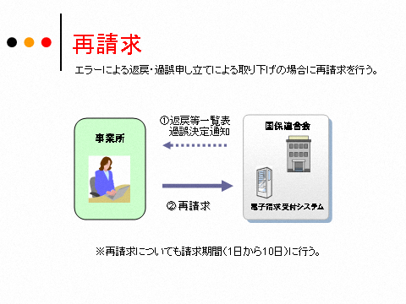

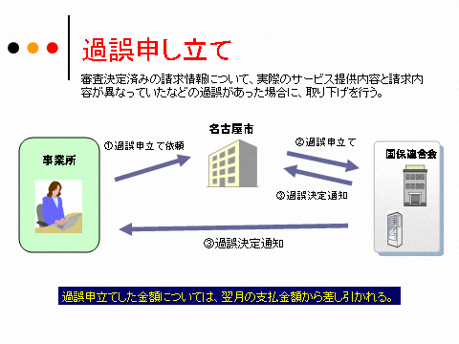

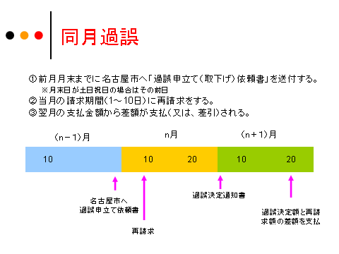
６

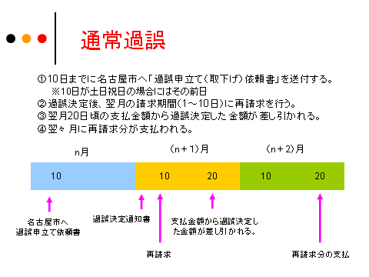
６

過誤申立て依頼書
（あて先）名古屋市長
過誤申立て（取下げ）依頼書
（障害児通所給付費、障害児入所給付費、障害児相談支援給付費請求）

 | 申立年月日： | 令和 年 月 日
 |  |  |  |  |  | （請求事業者）
 |  |  |  |  |  | 事業所番号
 | 証記載 市町村番号 | 231001 |  |  |  | 事業者及びその事業所の名称
 | 証記載 市町村番号 | 名古屋市 |  |  |  | 所在地
 |  |  |  |  |  | 連絡先
 |  |  |  |  |  | 担当者名
【様式番号】
55：障害児相談支援給付費明細書
61：障害児通所・入所給付費明細書
【過誤事由番号】
以下から該当する事由を選択し、備考に過誤の詳細を記入してください。
１：実績記録内容に請求漏れがあったため。
２：提供していないサービスを誤って過請求したため。
３：運営指導により過誤請求が判明したため（運営指導の指摘内容を備
考欄に記載）
４：モニタリング設定月ではなかったため
５：上限管理結果票の修正があったため
６：その他（備考欄に記載）

【申立理由番号】
02：請求誤りによる実績取り下げ
32：提供実績記録票誤りによる実績の取り下げ
33：上限の誤りによる実績取り下げ
99：その他の事由による実績の取下げ

 | 下記の利用者にかかる請求の取り下げを依頼します。
 | 番号 | 受給者証番号 | 受給者氏名 | サービス 提供年月 | 様式 番号 | 申立理由 番号 | 過誤事由 番号 | 備考（過誤事由の詳細）
 | 1
 | 2
 | 3
 | 4
 | 5
 | 6
 | 7
 | 8
 | 9
 | 10
 | 11
 | 12
 | 13
 | 14
 | 15
 | 16
 | 17
 | 18
 | 19
 | 20
 | 21
 | 22
 | 23
 | 24
 | 25
 | 26
 | 27
 | 28
 | 29
 | 30

過誤申立て依頼書 (記載例）
（あて先）名古屋市長
過誤申立て（取下げ）依頼書
（障害児通所給付費、障害児入所給付費、障害児相談支援給付費請求）
申立年月日を入力します。
事業所番号、事業者及び事業所の名称を入力します。
 | 申立年月日： | 令和 年 月 日
 |  |  |  |  |  | （請求事業者）
 |  |  |  |  |  | 事業所番号 |  | 2370000000
 | 証記載 市町村番号 | 231001 |  |  |  | 事業者及びその事業所の名称 |  | 〇〇児童発達事業所
 | 証記載 市町村番号 | 名古屋市 |  |  |  | 所在地 |  | 名古屋市中区三の丸３丁目１－１
 |  |  |  |  |  | 連絡先 |  | 052-972-2520
 |  |  |  |  |  | 担当者名 |  | 〇〇
【様式番号】
55：障害児相談支援給付費明細書
61：障害児通所・入所給付費明細書
【過誤事由番号】
以下から該当する事由を選択し、備考に過誤の詳細を記入してください。
１：実績記録内容に請求漏れがあったため。
２：提供していないサービスを誤って請求したため。
３：運営指導により過誤請求が判明したため（運営指導の指摘内容を備
考欄に記載）
４：モニタリング設定月ではなかったため
５：上限管理結果票の修正があったため
６：その他（備考欄に記載）

【申立理由番号】
02：請求誤りによる実績取り下げ
32：提供実績記録票誤りによる実績の取り下げ
33：上限の誤りによる実績取り下げ
99：その他の事由による実績の取下げ

 | 下記の利用者にかかる請求の取り下げを依頼します。
 | 番号 | 受給者証番号 | 受給者氏名 | サービス 提供年月 | 様式 番号 | 申立理由 番号 | 過誤事由 番号 | 備考（過誤事由の詳細）
 | 1 | 0000000001 | 請求 太郎 | 令和７年４月 | 61 | 02 | 5 | 上限管理結果票に誤りがあったため
 | 2 | 0000000003 | 請求 次郎 | 令和７年４月 | 61 | 02 | 3 | 報酬区分「Ⅱ」を「Ⅰ」で算定していたため。
 | 3 | 0000000005 | 名古屋 花子 | 令和７年４月 | 61 | 02 | 2 | 専門的支援回数を誤って算定したため。
 | 4 | 0000000001 | 請求 太郎 | 令和８年１月 | 61 | 32 | 1 | 利用回数は１５日だが、１４日で請求していたため。
 | 5
サービスの利用者名（児童氏名）を入力します。
様式番号・申立理由番号を選択します。
※欄外に示している番号のうち該当するものを入力します。
過誤事由について、該当する番号を欄外に示している選択肢から選択します。
備考は過誤事由を可能な限り、加算名など具体的にして詳しく記載してください。
 | 6
 | 7
 | 8
 | 9
 | 10
 | 11
 | 12
記入欄が不足する場合は、適宜行を追加してください。
100件以上の過誤を希望する場合は、子ども福祉課の請求担当（電話：052-972-2520）に提出する前にご連絡ください。
 | 13
 | 14
 | 15
 | 16
 | 17
 | 18
 | 19
 | 20
 | 21
 | 22
 | 23
 | 24
 | 25
 | 26
 | 27
 | 28
 | 29
 | 30

